Estadísticas
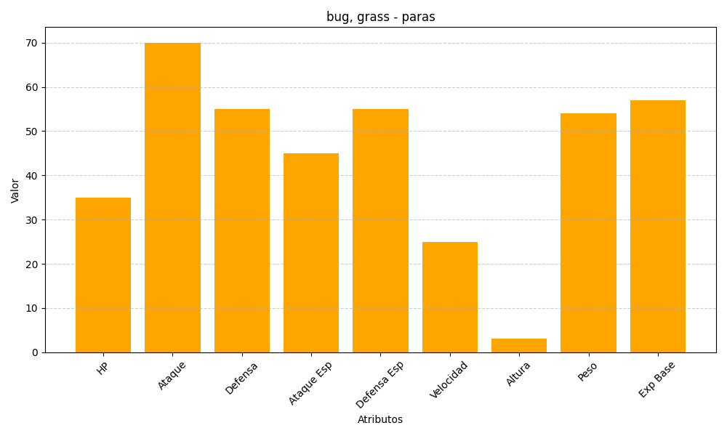
ID | Nombre | Tipo | HP | Ataque | Defensa | Ataque Especial | Defensa Especial | Velocidad | Altura | Peso | Experiencia Base
46 | paras | bug, grass | 35 | 70 | 55 | 45 | 55 | 25 | 3 | 54 | 57

